SEOチェックシート
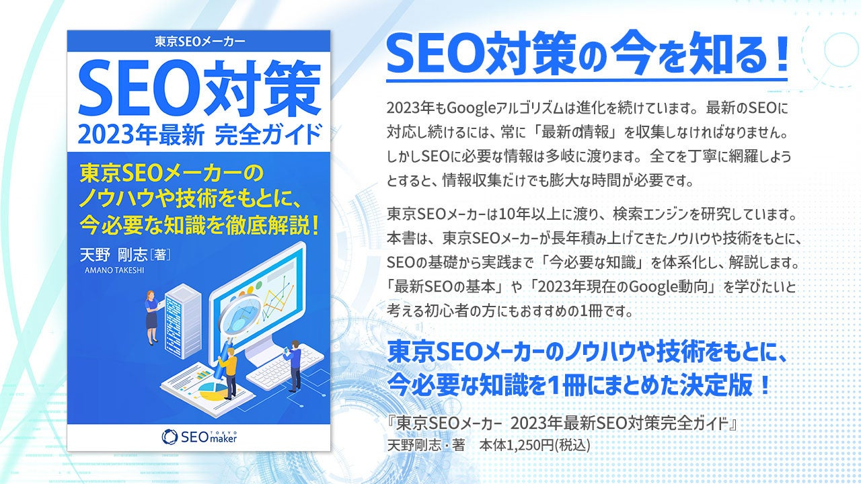
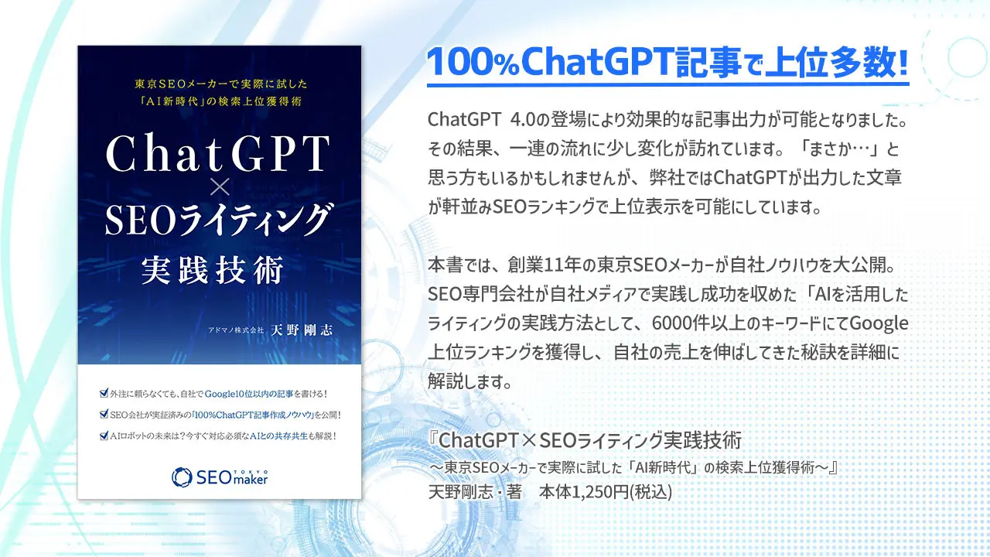
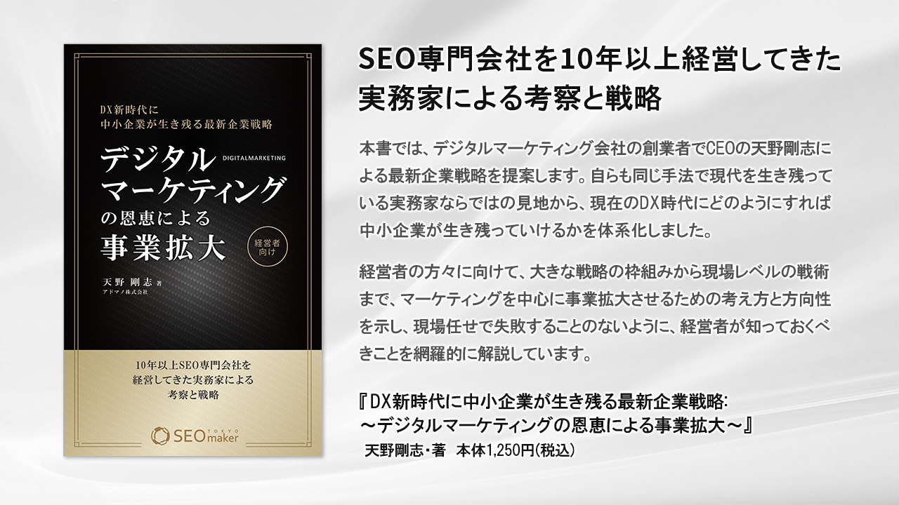

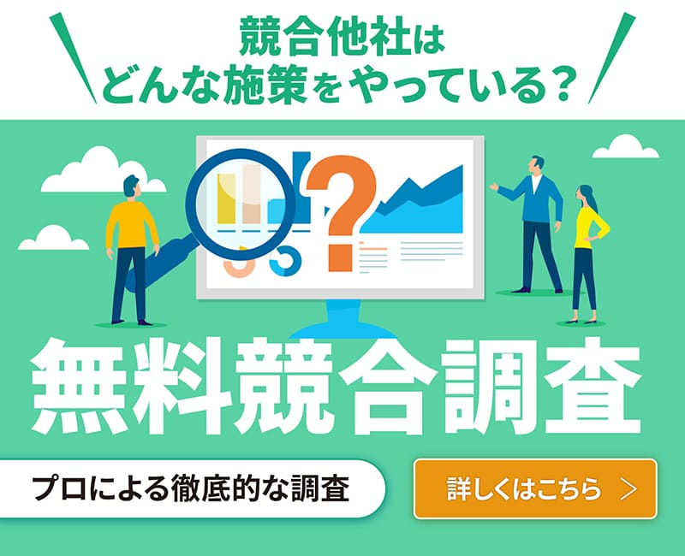
 |  |  | お問い合わせ：03－5394－8107 お気軽にご相談ください。

No. | チェック | カテゴリ | ポイント | 概要 | 解説 | 可否 | ChatGpt4.0対応内容 | ＃プロンプト
基礎のチェック項目
1 |  | サイト状況 | Googleにインデックス登録されているか確認する | 「site:URL」で検索して、検索結果に表示されるか確認してください。 | 参照 | × | Google search consoleでも可能 | このサイトはGoogleにインデックスされてますか？（URL入力）
2 |  | サイト状況 | サイトの見た目で崩れているところがないか確認する | PC版、スマホ版にて崩れがないか、目視で確認してください。 | 参照 | × | 目視で確認してください。
3 |  | サイト状況 | ページ数を30ページ以上にする | ページ数が少ないとSEOでランキングが難しいです。 | 参照 | 〇 | ページ作成時にサポートしてもらう。アイデア出し | 新しいサイトを作成中です。３０ページ作成したいのですが、どういうページが良いですか。 SEOで上位表示するサイトを目指しています。 #ペルソナ（〇〇〇） #テーマ（〇〇〇のサイトです） #方向性（〇〇〇です。） #目的（〇〇〇です。） #キーワード群（〇〇〇です。）
4 |  | コンテンツ | タイトルにキーワードを含める | タイトルには必ずSEOキーワードを入れてください。 | 参照 | 〇 | タイトル作成のサポートしてもらう。アイデア出し | 〇〇（メインテーマのワード）のサイトを運営しています。 〇〇（消費者、ユーザー、ペルソナ、ターゲット→例えば、40代女性の子持ちの主婦etc具体的に）が読んで、購入やお問合せをしたくなるような〇〇についての記事タイトルを教えてください。（サイトタイトルを教えてください。）
5 |  | コンテンツ | タイトルのキーワードの位置はできるだけ左側に置く | キーワードはタイトルの左側（先頭）に入れてください。 |  | 〇 | 上位表示するキーワードを聞いてアイデアをもらう | キーワード「〇〇〇」でSEOで上位表示するタイトルにしてください。 #条件 ・現在のタイトル案は「〇〇〇」です。 ・さらに魅力的で、独自性のあるタイトル案とお願いします。＃違った視点で10個のタイトルをお願いします。→出力 ＃違った視点で10個のタイトルをお願いします。
6 |  | コンテンツ | 各ページに独自のタイトルを付ける | タイトルがサイト内の別ページと被らないようにしてください。 |  | 〇 | 独自タイトルのアイデアをもらう | 私はSEOの専門家を探しています。 以下の条件をもとに、現在の記事タイトルの修正案を5個提案してください #条件: ・サイトの内容は「〇〇を使った〇〇〇とは」です。 ・参考となるＳＥＯ上位のサイトのタイトルの要素をすべて含みかつより網羅性の高いタイトルに。（他社のサイトのタイトルをコピペしていくつか貼る） ・狙うキーワードは「〇〇」「〇〇〇」などです。 ・検索数が多いワードを考えて、効果的に配置します。 ・検索ユーザーを、ひと目で惹きつけるようなタイトルにして下さい。
7 |  | コンテンツ | タイトルの文字数は32文字以内 | 検索結果に表示されるタイトルの文字数は32文字までです。 |  | 〇 | 32文字以内にしてもらう | 私は、〇〇に関する私のウェブサイトのオンページSEOのために、ウェブサイトのタイトルタグを最適化する方法を探しています。 候補は（競合他社のタイトルを5個～10個貼る） 32文字以内で候補を10個お願いします。 出力→
8 |  | コンテンツ | descriptionメタタグを設定する | 設定した文章が検索結果に説明文として表示されます。 | 参照 | 〇 | キーワード内包した文章の候補出しをする | 私はSEOの専門家を探しています。 以下の条件をもとに、現在の記事のメタディスクリプションを提案してください ＃条件 ・125文字でお願いします。 ・狙うキーワードは「〇〇〇」「〇〇〇」「〇〇〇」などです。 ・検索数が多いワードを考えて、効果的に配置します。 ・検索ユーザーを、ひと目で惹きつけるようなメタディスクリプションにして下さい。・以下のページのメタディスクリプションを作成してください。「記事のタイトル、リード文、まとめ」を貼り付ける
9 |  | コンテンツ | descriptionにキーワードを含める | クリックを誘導するためにSEOキーワードを含めてください。 |  | 〇 | 同上 | 同上
10 |  | コンテンツ | descriptionの文字数は120文字以内にする | 検索結果に表示される説明文は120文字程度です。 |  | 〇 | 同上 | 同上
11 |  | コンテンツ | ツールによりコピーチェックを行う | インターネット上のほかの記事と被っている記事はNGです。 | 参照 | × | できない。https://ccd.cloud/がおすすめ
12 |  | コンテンツ | 重要な情報（テキスト、画像、動画）はページ上部に設置する | 重要な情報を上部に配置することでSEO効果があります。 | 参照 | × | 手動で対応してください
13 |  | コンテンツ | h1タグにキーワードを入れて文章を構築する | タイトルで使ったキーワードの順番を変更して文章を構築してください。 | 参照 | 〇 | Hタグの候補を出してもらう | 私はSEOの専門家を探しています。 以下の条件をもとに、現在の記事のH1を提案してください ＃条件 ・タイトル「ページのタイトルを入れる」 ・狙うキーワードは「〇〇〇」「〇〇〇」「〇〇〇」などです。 ・タイトルと違った言い回しの語句でお願いします。 ・検索ユーザーを、ひと目で惹きつけるようなHタグにして下さい。
14 |  | コンテンツ | h2タグ～h6タグでコンテンツを構成する | コンテンツに合わせ、h2タグ～H6タグを構造的に設置してください。 |  | 〇 | 見出し構成案を出してもらう | 私はSEOの専門家を探しています。 以下の条件をもとに、現在の記事のhタグと構成案を提案してください ＃条件 ・タイトル「ここに記事のタイトルを入れます」 ・狙うキーワードは「〇〇〇」「〇〇」などです。 ・タイトルと違った言い回しの語句でお願いします。 ・検索ユーザーを、ひと目で惹きつけるようなHタグと構成にして下さい。 ・見出しは〇個でお願いします。 ・ターゲットは、「企業のWEB担当者」です。
15 |  | コンテンツ | 見出しにキーワードまたは関連ワードを含める | メインキーワードや関連キーワードを見出しに含めてください。 |  | 〇 | 同上 | 同上 ＋見出しにキーワードを入れてください ※条件に追加してもよい
16 |  | コンテンツ | 見出しは長くしすぎない | 見出しは1行で収まるように設定してください。 |  | 〇 | 同上 | 同上 ＋見出しの文字数制限をしてもよい ＃見出しは15文字以内でお願いします。
17 |  | コンテンツ | 定期的にコンテンツをチェックし、リライトしている | リライトにより順位向上が見込めます。 | 参照 | 〇 | リライトをさせる | 以下の文章をリライトしてください。 文章のターゲットは「〇〇〇」です。
18 |  | コンテンツ | 関連性の高いページへリンクを張る | 関連性の高い記事への内部リンク、外部リンクを設置してください。 | 参照 | × | 手動で対応してください
19 |  | コンテンツ | テキストは画像で表記しない | 画像内のテキストは可能な限り、平文で記載してください。 | 参照 | × | 手動で対応してください
20 |  | コンテンツ | 画像ファイル名は英語表記をする | 検索エンジンのためにローマ字ではなく英語表記にします。 |  | 〇 | 英語を教えてもらう | 〇〇の画像です。 英語表記にするので、画像ファイル名は何がいいですか？
21 |  | コンテンツ | 画像にはalt属性を設定する | 意味のある画像にはalt属性を設定してください。 |  | 〇 | 候補を出してもらう | EコマースとECサイトの画像です。 alt属性を教えてください。日本語でお願いします
22 |  | コンテンツ | 画像リンクにはalt属性をアンカーテキスト代わりに使う | 画像をリンクに使う場合にはアンカーテキストの代わりがaltになります。 |  | × | 手動で対応してください。
23 |  | コンテンツ | 意味のない画像にはalt属性を設定しない | 重要度の低い、デザイン用の画像にはalt=""を設定してください。 |  | × | 手動で対応して下さい。
24 |  | コンテンツ | 対象キーワードを設定する ※Googleは無し | ※Googleエンジン以外を対策する場合に利用 | 参照 | × | 手動で対応して下さい。

中級のチェック項目
25 |  | 内部対策 | canonical設定をする | すべてのページにcanonical設定をすることにより評価分散が防げます。 | 参照 | 〇 | canonical設定のやり方を聞く | canonical設定を教えてください。
26 |  | 内部対策 | グローバルナビゲーションに重要度の高いページへの誘導がある | ページにアクセスしやすくするためにはグロナビの最適化は必須です。 | 参照 | × | 手動で対応してください。
27 |  | 内部対策 | インデックス登録されていないページにインデックスリクエストを送る | リクエストをすることでインデックスされることがあります。 | 参照 | × | 手動で対応してください。Google Search consoleで行います。
28 |  | 内部対策 | 更新頻度（新規記事投稿）が定期的にある | 毎週、毎月新規URLを増やし続けることでサイト評価が高まります。 | 参照 | × | 手動で確認します。
29 |  | 内部対策 | 下層ページにパンくずリストを設置する | パンくずリストを設置することでユーザーに位置情報を伝えることができます | 参照 | × | 手動で確認します。
30 |  | 内部対策 | 画像の構造化データを設置する | 画像がメインコンテンツの場合には構造化データを記述してください。 | 参照 | 〇 | 画像の構造化データについて聞く | 画像の構造化データを教えてください
31 |  | 内部対策 | 動画の構造化データを設置する | 動画がメインコンテンツの場合には構造化データを記述してください。 |  | 〇 | 動画の構造化データについて聞く | 動画の構造化データについて教えてください
32 |  | 内部対策 | イベント情報ページに構造化データを設置する | イベント情報を記載している場合には構造化データを記述してください。 |  | 〇 | イベント情報の構造化データについて聞く | イベント情報ページに構造化データを設置について教えてください。
33 |  | 内部対策 | 商品ページに構造化データを設置する | 商品情報を掲載している場合には構造化データを記述してください。 |  | 〇 | 商品ページの構造化データについて聞く | 商品ページの構造化データについて教えてください。
34 |  | 内部対策 | FAQページに構造化データを設置する | 質問と回答を構造化データに記述してください。 |  | 〇 | FAQページの構造化データについて聞く | FAQページの構造化データについて教えてください。
35 |  | 内部対策 | オリジナル404ページを作る | トップページやグローバルナビによる離脱防止になります。 | 参照 | 〇 | オリジナル404ページについて聞く | オリジナル404ページを作るには
36 |  | 内部対策 | グローバルナビと内容が被っていない | グローバルナビとは異なる内容にしてください。 | 参照 | × | 目視で確認してください。
37 |  | 内部対策 | XMLサイトマップを作る | XMLサイトマップを作り、Googleサーチコンソールより送信してください。 | 参照 | × | http://www.sitemapxml.jp/で作成する
38 |  | 内部対策 | HTMLサイトマップを作る | ユーザー用にページ一覧を作り、少ないクリックで目的ページにたどり着けるようにしてください。 |  | × | Wordpressであれば、「Simple Sitemap」のプラグインで可能。
39 |  | 内部対策 | ドメイン、URLは英語表記（半角英数表記）する | ドメイン、URLに日本語は使用しない。 | 参照 | 〇 | ドメインのアイデア出しをしてもらう | 〇〇に関する〇〇のサイトを運営します。ドメイン名の候補を10個お願いします。
40 |  | 内部対策 | 2単語以上の連結は-（ハイフン）を使う | 複数の単語を連結するときは-（ハイフン）を使ってください。 |  | × | 対応なし
41 |  | 内部対策 | レスポンシブデザインにする | PCとモバイルのURLを同一にしてください。 | 参照 | × | 対応なし
42 |  | 内部対策 | PCとモバイルを別ページ（別URL）にしているときには、linkタグでalternate設定をする | PCとモバイルで別々のURLになるときは、PCサイトにalternate設定、モバイルサイトにcanonical設定を推奨します。 | 参照 | 〇 | alternate設定について聞く | alternate設定について教えてください
43 |  | 内部対策 | SSL化（常時HTTPS）にする | 通信を暗号化し、安全性を確保してください。 | 参照 | × | 手動で対応してください。
44 |  | 内部対策 | 絞り込みパラメータを含むURLをrobots.txtでブロックを検討する | 重要度の低い検索URLをクローリング対象外に設定してください。 | 参照 | 〇 | robots.txtについて聞く | 絞り込みパラメータを含むURLをrobots.txtでブロックを検討するには
45 |  | 内部対策 | 不要なパラメータを削除する | アクセス解析用のパラメータをURLから削除してください。 | 参照 | 〇 | 不要なパラメーターについて聞く | 不要なパラメータを削除するには
46 |  | 内部対策 | 日本語ドメインや日本語URLは使わない | 英語ドメインや英語URLを使うようにします。 | 参照 | × | 目視で確認してください。
47 |  | 内部対策 | 画像の圧縮をする | JPEGやPNG画像をロスレス圧縮してください。 | 参照 | × | 圧縮ならhttps://www.iloveimg.com/ja/compress-image
48 |  | 内部対策 | 動画の圧縮をする | 動画をWebM形式に圧縮してください。 |  | × | 圧縮ならhttps://www.veed.io/ja-JP/tools/video-compressor
49 |  | 内部対策 | 画像の遅延読み込みを利用する | 画像の遅延読み込みを実装してください。 |  | 〇 | 画像の遅延読み込みについて聞く | 画像の遅延読み込みを利用するにはどうすればよいですか
50 |  | 内部対策 | Webフォントのダウンロード前にテキストを表示する | font-display: swapプロパティでWebフォント表示前にテキストが表示されるようにしてください。 |  | 〇 | やり方を質問する | Webフォントのダウンロード前にテキストを表示するにはどうすればよいですか
51 |  | 内部対策 | サーバーでファイルを圧縮する | Webサーバーのgzip圧縮機能を使ってください。 |  | 〇 | やり方を質問する | サーバーでファイルを圧縮するにはどうすればよいですか
52 |  | 内部対策 | ブラウザキャッシュを有効化する | ブラウザキャッシュの有効期間を設定してください。 |  | 〇 | やり方を質問する | ブラウザキャッシュを有効化するにはどうすればよいですか
53 |  | 内部対策 | フッターリンクを詰めすぎていない | あまりにも多いフッターリンクは避けてください。 | 参照 | × | 手動で対応してください。
54 |  | 内部対策 | テキストサイズを大きくする | フォントサイズは16px以上にしてください。 | 参照 | × | 手動で対応してください。
55 |  | 内部対策 | リンクやボタンのクリッカビリティを上げる | リンクやボタンを大きく、わかりやすくしてください。 |  | × | 手動で対応してください。
56 |  | 内部対策 | モバイルファーストにする | レスポンシブやモバイルフレンドりー対応をする | 参照 | × | 手動で対応してください。
57 |  | 内部対策 | 表示速度を早くする | Page speed insightsで測定する | 参照 | × | https://pagespeed.web.dev/?hl=ja
58 |  | 内部対策 | モバイルとPCでは同じコンテンツを表示させる | モバイルサイトのコンテンツがPCサイトよりも少ないのはNGです。 | 参照 | × | 目視で確認してください。
59 |  | 内部対策 | モバイルとPCで別ページが存在する場合は相互にリダイレクトする | デバイスに応じたページへリダイレクトやcanonical設定をします |  | 〇 | やり方を聞く | デバイスに応じたページへリダイレクトやcanonical設定をします
60 |  | 内部対策 | ロゴやサイト名からトップページにリンクされている | ロゴからサイトトップにリンクしてください。 | 参照 | × | 手動で確認してください。
61 |  | 内部対策 | ページの上部へ戻るリンクがある | 特に長文記事のあるページには入れてください。 |  | × | 手動で対応して下さい。
62 |  | 内部対策 | 1つ上のディレクトリに戻るリンクがある | すべてのページでメインコンテンツ内からの内部リンクを入れてください。 |  | × | 手動で対応して下さい。
63 |  | 内部対策 | 正しく、シンプルなHTML文法を使う | 検索エンジンに正しく情報を伝えるために必要です | 参照 | × | ウェブサイト: W3C HTML Validatorで確認可能。
64 |  | コンテンツ | 画像は文章による説明の補足に使い、文章の近い箇所に設置する | 本文で説明している前後の近い位置に画像を設置してください。 | 参照 | × | 手動で対応して下さい。
65 |  | コンテンツ | 画像が重要な意味を持つ場合にはコンテンツの上部に設置する | 特にファーストビューへの設置は重要です。 |  | × | 手動で対応して下さい。
66 |  | コンテンツ | 画像はcssで表示しない | cssで配置された画像にはSEO効果はありません。 |  | × | 対応なし
67 |  | コンテンツ | 画像がメインコンテンツの場合には画像サイトマップを使う | 画像を見てもらうサイトの場合には通常のサイトマップ以外に画像用サイトマップを用意してください。 |  | 〇 | 画像サイトマップについて聞く | 画像がメインコンテンツの場合には画像サイトマップを使うには
68 |  | コンテンツ | 画像にはheightとwidthを設定する | コアWEBバイタル対策です。 |  | × | 手動で対応して下さい。
69 |  | コンテンツ | カテゴリを設定する | ビッグキーワード対策にはカテゴリを設定して戦略的な対策が必須です | 参照 | 〇 | 候補を出してもらう | 〇〇についてサイトを運営します。カテゴリを設定の候補を教えてください。
70 |  | コンテンツ | 情報をカテゴリー分けしてタグ付けする | コラム記事などはカテゴリーごとに仕分けしてタグ付けをします |  | 〇 | 候補を出してもらう | 〇〇についてサイトを運営します。コラム記事などはカテゴリーごとに仕分けしてタグ付けをします タグの候補をお願いします。
71 |  | コンテンツ | アンカーテキストにキーワードを含める | リンクテキストにキーワードを含めてください。 | 参照 | × | 手動で対応して下さい。
72 |  | コンテンツ | アンカーテキストは短く分かりやすくする | アンカーテキストが長すぎるのはNGです。 |  | 〇 | 短い候補を出してもらう | 「ここに文章を貼る」についてみじかくわかりやすくしてください。
73 |  | コンテンツ | ユーザーが投稿したリンクにはrel=ugcをつける | コメントスパムの抑制につながります | 参照 | 〇 | rel=ugcについて聞く | ユーザーが投稿したリンクにrel=ugcをつけるにはどうすればよいですか
74 |  | コンテンツ | 広告リンクにはrel=sponsoredをつける | 広告だと検索エンジンに伝えることができます。 |  | 〇 | rel=sponsoredについて聞く | 広告リンクにはrel=sponsoredをつけるにはどうすればよいですか
75 |  | コンテンツ | 目次のページ内リンクはh2、h3にリンクする | H2やH3を目次に含めることで検索結果に表示することができます。 | 参照 | × | 手動で対応して下さい。
76 |  | コンテンツ | リンクと識別できる見た目にする | 文字の色、アンダーラインなどで他のテキストと差別化してください。 | 参照 | × | 手動で対応して下さい。
77 |  | コンテンツ | リンク切れをなくす | リンク先が404ページだとプラス評価は受けられません。 | 参照 | × | https://www.dead-link-checker.com/ja/
78 |  | コンテンツ | ユーザーが目視できない情報は削除する | 検索エンジン専用のテキストやリンクはNGです。 | 参照 | × | 目視で確認してください。
79 |  | コンテンツ | キーワードと関連性の薄い情報を削除する | コンテンツは設定したキーワードに焦点を当ててください。 | 参照 | × | 目視で確認してください。
80 |  | コンテンツ | OGP設定（画像、タイトル、説明文）をする | SNSによる拡散を狙うためにはOGP設定は必須です。 | 参照 | 〇 | OGP設定について聞く | OGP設定（画像、タイトル、説明文）をする
81 |  | コンテンツ | ユーザーにとってみやすいUI/UXにする | 適切な余白や表記ゆれ、ですます調など読みやすい工夫が必要です。 | 参照 | 〇 | ユーザーにとってみやすいUI/UXにする | 〇〇のサイトを運営しています。ユーザーにとってみやすいUI/UXを教えてください。
82 |  | 外部対策 | 被リンク獲得用のコンテンツを増やす | 被リンクを集める専用のコンテンツを検討してください。 | 参照 | × | 対応なし
83 |  | 外部対策 | 悪意のある被リンクや関連性の低いリンクを否認する | 定期的にリンクを確認し、否認するようにしてください。 |  | × | Google Search consoleでリンクの否認をします。
84 |  | 外部対策 | エゴサーチを実施する | 自社やサービス名で検索してサイテーションや被リンクの傾向を確認してください。 |  | × | 対応なし
85 |  | 外部対策 | ポータルサイトに登録する | 業種によっては必須です。 |  | × | 対応なし
86 |  | 外部対策 | SNSを実施する | SNSによる拡散、流入、ナーチャリングが可能です。 |  | × | 対応なし
87 |  | 外部対策 | サイテーションの確認 | 自社やサービスのサイテーションを増やす施策を検討してください。 |  | × | 対応なし
88 |  | 外部対策 | 被リンク増加施策を作る | 施策が難しければご相談ください |  | × | 対応なし

上級のチェック項目
89 |  | コンテンツ | コンテンツ記事にQ＆Aを入れて構造化データを実装する | よくある質問を構造化データマークアップしてリッチリザルトを表示させる。 | 参照 | 〇 | 構造化データを作ってもらう | 〇〇についてのよくある質問を5個教えてください。また、その構造化データもください。
89 |  | コンテンツ | ユニットコンテンツSEOを実施する（東京SEOメーカーのサービス） | 11本のコンテンツSEOでユニット記事と内部リンクを構築する |  | × | 記事の依頼をする
90 |  | 内部対策 | 強調スニペットに表示させる | 強調スニペット表示されるようにSEO対策をする。 | 参照 | × | 対応なし
91 |  | SERPS対策 | 指名検索によるGoogleビジネスプロフィール表示 | googleビジネスプロフィールの作成と更新を行う。 | 参照 | × | 手動で対応して下さい。
92 |  | CRO施策 | CVR（コンバージョン率）を上げる施策を打つ | CVRが向上する施策をピックアップして実行する | 参照 | × | 東京SEOメーカーに依頼する
93 |  | CRO施策 | 入力フォーム最適化を行う | 入力フォームをシンプルにしてユーザーが情報を送りやすくする | 参照 | × | 東京SEOメーカーに依頼する
94 |  | Google評価指標 | Core Web Vital（コアウェブバイタル）の対策をする | LCP.FID.CLSを確認し改善する | 参照 | 〇 | コアウェブバイタルの対策を聞く | Core Web Vital（コアウェブバイタル）の対策をするには

2023年 アルゴリズム対応チェック項目
96 |  | コンテンツ | コンテンツにはオリジナル要素を入れる | 自社独自の事例やオリジナル要素を入れたコンテンツを作成する | 参照 | 〇 | オリジナル要素を聞く | 〇〇のサイトを運営しています。 オリジナル要素の高いコンテンツ候補を教えてください。
97 |  | コンテンツ | 検索意図を読む | 検索意図を読んだSEOライティングの実施 | 参照 | 〇 | 検索意図を読んだSEOライティングについて聞く | 〇〇のサイトを運営しています。 検索意図を読んだSEOライティングの実施について具体的に教えてください。
98 |  | Google評価指標 | E（体験）に基づいた記事コンテンツを入れる | EEATのE（体験）に基づいた根拠のある記事コンテンツを作成する | 参照 | 〇 | どういう経験がいいか聞く | 〇〇のサイトを運営しています。 経験に基づく記事の候補を教えてください。
99 |  | UI/UX | ユーザーが使いやすいデザインと機能の実装 | ユーザーエクスペリエンス（UX）に気を配り対策する | 参照 | × | 手動で対応して下さい。
100 |  | SXO | ユーザー体験最適化をする | ユーザーが使いやすいよう検索体験を向上させる対策をする | 参照 | × | 手動で対応して下さい。

 | こちらもあわせてご確認ください。
 | 書籍：Amazon UNLIMITED版 ※読み放題プランなら無料で読めます！

